상품제안서
인켈 고출력 60W 블루투스 스피커 | 상품코드: S40402

 |  |  |  |  |  |  | 02-713-8555 | www.synergygift.co.kr
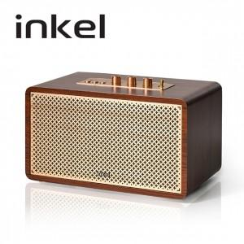 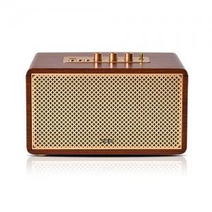 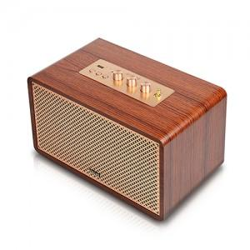

【상세/제작정보】

【인쇄/포장옵션】 | 실크, 라벨지스티커 / 포장불가능

【공급단가】 | 수량 | 10~ | 50~ | 100~ | 300~ | 500~
*VAT별도 | 단가 | 179,540원 | 176,670원 | 172,360원 | 168,050원 | 165,180원

【상품 URL】 | https://www.synergygift.co.kr:443/src/goods_detail.php?gdno=40402

